상품제안서
볼빅 비비드 4구 럭셔리 E 골프 2종세트 | 상품코드: F26102

 |  |  |  |  |  |  | 02-412-0044 | www.easy1.co.kr
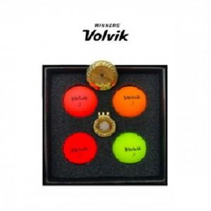

【상세/제작정보】

【인쇄/포장옵션】 | / 포장지포장

【공급단가】 | 수량 | 10~ | 20~ | 30~ | 50~ | 100~
*VAT별도 | 단가 | 77,850원 | 76,600원 | 74,730원 | 72,860원 | 71,620원

【상품 URL】 | https://dev.easy1.co.kr:443/src/goods_detail.php?gdno=26102

